Sheet1
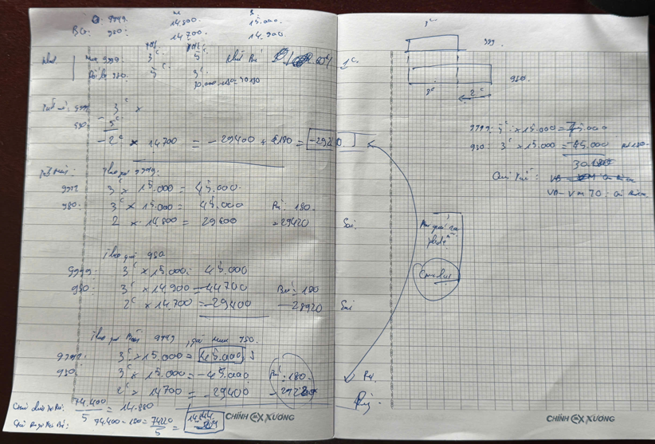
Cách tính: Mua, đổi, bán vàng mới và dẻ
Bảng giá
 | Loại vàng | Mua | Bán | Giá bù
 | 9999 | 14,800 | 15,000 | 60 |  | 200
 | 980 | 14,700 | 14,900 | 60 |  | 200

Mô tả các trường hợp:
1.Vàng khách >Vàng đổi
 | Ví dụ: Khách mang đến 5 chỉ vàng 980 đổi lấy 2 chỉ vàng 9999

 | Cửa hàng (9999)
 | Khách (980)

 | -Cách 1: Tính theo luật mua bán
 | Nội dung | Giao dịch | TL (chỉ) | Giá | TT
 | Cửa hàng | Bán | 3 | 15,000 | 45,000
 | Khách | Mua | -5 | 14,700 | (73,500)
 | Tiền thu (+), trả (-) khách |  |  |  | (28,500)

 | Ưu điểm: Cực kỳ rõ ràng, dễ hạch toán kế toán.
 | Nhược điểm: Khách có thể cảm thấy "thiệt" vì phải bán rẻ vàng của mình rồi lại mua đắt vàng cửa hàng.

 | -Cách 2: Tính theo đổi ngang + bù giá (Cách truyền thống)
 | Nội dung | Giao dịch | TL (chỉ) | Giá | Bù | Giá+bù | TT
 | Khách |  | -5 | - |  |  | -
 | Cửa hàng | Đổi | 3 |  | 60 | 60 | 180
 | Cửa hàng | Mua | -2 | 14,700 |  |  | (29,400)
 | Tiền thu (+), trả (-) khách |  |  |  |  |  | (29,220)

 | Ưu điểm: Khách thích vì cảm giác được "đổi ngang", số tiền trả lại cho khách cao hơn Cách 1 (29.220 > 28.500).
 | Nhược điểm: Phức tạp khi tính toán nếu đơn giá biến động mạnh.
 | Hoá đơn:
 | 1. Dòng 1: Vàng nhẫn 9999 (Bán mới). Số lượng: 3 chỉ. Đơn giá: 15.000. Thành tiền: 45.000.
 | 2. Dòng 2 (Ghi chú/Giảm trừ): Vàng 980 (Thu đổi). Số lượng: 3 chỉ. Đơn giá: 14.940 (Đây là giá bán 15.000 trừ đi 60 tiền bù chênh lệch). Thành tiền: 44.820.
 | 3. Dòng 3 (Mua dư): Lập phiếu thu mua 2 chỉ vàng 980 dư ra với giá 14.700. Thành tiền: 29.400.
 | Tổng tiền trả khách: 29.400 - (45.000 - 44.820) = 29.220

 | -Cách 3: Tính theo giá trung bình giữa mua và bán.
 | Nội dung | Giao dịch | TL (chỉ) | Giá | TT
 | Cửa hàng | Bán | 3 | 15,000 | 45,000
 | Cửa hàng | Mua | 2 | 14,700 | 29,400
 | Tiền thu (+), trả (-) khách |  | 5 |  | 74,400
 | Giá trung bình (Tổng giá trị/Tổng TL) |  |  |  | 14,880

 | Ưu điểm: Công bằng về mặt toán học.
 | Nhược điểm: Không thực tế trong kinh doanh vàng vì không phân biệt được giá mua/giá bán của từng loại vàng.

